상품제안서
에코너 볼륨팝 무선 스트레이트 고데기 | 상품코드: S46664

 |  |  |  |  |  |  | 02-713-8555 | www.synergygift.co.kr
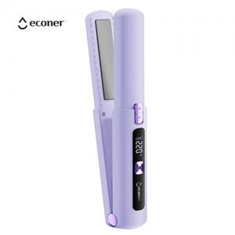 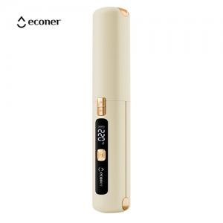 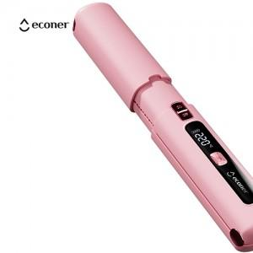

【상세/제작정보】 | - 언제어디서나 헤어 스타일링이 가능한 무선 스트레이트 고데기<br>- 최대온도 220도로 예열속도가 빠르고 열이 고르게 확산됩니다<br>- 스마트 온도 조절로 최대 220도까지 10도 단위로 조절이 가능합니다<br>- 세라믹으로 코팅된 틸팅 플레이트로 머리카락 뜯김없이 부드러운 사용감을 제공<br>- 발열판 주변 바디 모서리를 라운드 처리하여 셈세한 스타일링이 가능합니다<br>- 무선의 자유로움 , 넉넉한 대용량 배터리(4500MA) 로 편리하게 사용하세요 <br>- 박스사이즈 : 48 X 48 X 226 mm<br>- 적합등록번호 : R-R-AlT-econer-GD3 (모델명 : econer-GD3)<br>- 정격 :3.7Vd.c 4500mAh<br>- 사용시간 : 40분 (온도에 따라 차이가 있을수 있음)<br>- 소비전력 : 35W<br>- 충전시간 : 약 4시간<br>- 충전방식 : C타입충전<br>- 온도설정 : 160 ~220도(10도씩 설정가능)<br>- 제품 사이즈 : 35.6 X 35.9 X 208mm, 약 235g<br>- 재질 : PC, PA , 스테인리스

【인쇄/포장옵션】 | 실크, 레이저 / 포장지포장

【공급단가】 | 수량 | 20~ | 50~ | 100~ | 300~ | 500~
*VAT별도 | 단가 | 21,270원 | 20,120원 | 18,610원 | 17,610원 | 17,100원

【상품 URL】 | https://www.synergygift.co.kr:443/src/goods_detail.php?gdno=46664

